Torch
 | 1 | 2 | 3 | 4 | 5 | 6 | 7 | 8 | 9 | 10 | 11

1 | D13 |  | o | o | o |  | D12 | L | o | o | o | Button One |  |  |  |  |  |  |  |  |  |  | Notes

2 | 3V3 |  | o | o | o | o | D11 | o | o | o | o | Blue LED |  | Two Buttons |  |  |  |  |  |  |  |  | Gyro is mounted vertically

3 | AREF |  | o | o | o | o | D10 | o | o | o | o | Green LED |  |  |  | Three pots |  |  |  |  |  |  | https://alltransistors.com/pdfview.php?doc=irlb3034pbf.pdf&dire=_international_rectifier

4 | A0 | o | o | o | o | o | D9 | o | o | o | o | Red LED |  |  |  |  | s

5 | A1 | o | o | o | o | o | D8 | L | o | o |  | Red Pot

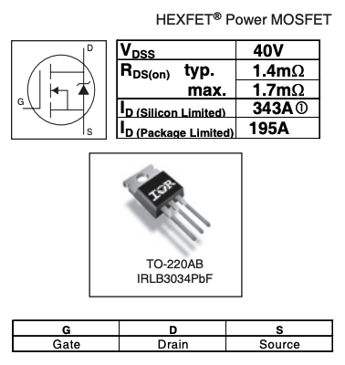
6 | A2 | o | o | o | o | o | D7 | L | o | o |  | Green Pot

7 | A3 | o | o | o | o | o | D6 | L | o | o |  | Blue Pot |  |  |  |  |  |  |  | Board space is 56 x 81

8 | A4 | o | o | o | o | o | D5 | L | o | o |  | Screen SDA

9 | A5 | o | o | o | o | o | D4 | L | o | o |  | Screen SCL |  |  |  |  |  | 5 holes / cm |  |  |  | LED Connection

10 | A6 | o | o | o | o | o | D3 | L | o | o |  | Button Two |  |  |  |  | 40.5 |  | High

11 | A7 | o | o | o | o | o | D2 | o | o | o |  |  |  |  |  |  | 25 |  | wide

12 | 5V | o | o | o | o |  | GND | o | o | o

13 | RST |  | o | o | o |  | RST | o | o | Power

14 | GND |  | o | o | o | o | RX0 | o | o | o

15 | VIN |  | o | L | o |  | TX1 | o | o | o |  |  |  |  |  |  |  |  |  |  | text is 7 x 5 so can fit 10 chars on screen

16 | o | o | o | o | o | o | o | o | o | o

17 | o | o | X | o | o | X | o | o | o | o |  |  |  | L is a pin for a wire to connect to

18 | R | o | X | G | o | X | B | o | o | o |  |  |  | Cant forget about the resistors |  |  |  |  |  |  | 16

19 | o | o | o | o | o | o | o | o | o | o

20 | o | o | o | o | o | o | o | o | o | o

21 | L | o | X | L | o | X | L | o | o | o |  |  |  |  | Sticking up bit on the right

22 | o | o | o | o | o | o | o | o | o | o |  |  | Pot +ve

23 | o | o | o | o | o | o | o | o | o | o |  |  | Button & Pot ground

 | o | o | o | o | o | o | o | o | o | o

 | o | o | o | o | o | o | o | o | o | o

 | o | o | o | o | o | o | o | o | o | o

 | o | o | o | o | o | o | o | o | o | o

 | o | o | o | o | o | o | o | o | o | o

 | o | o | o | o | o | o | o | o | o | o

